4.1. Personalas
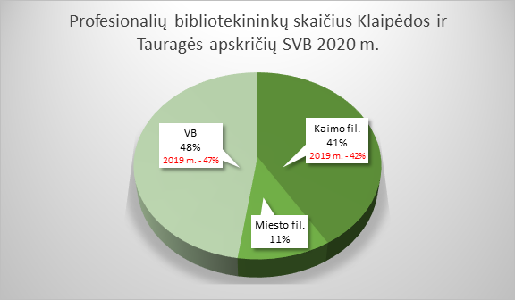
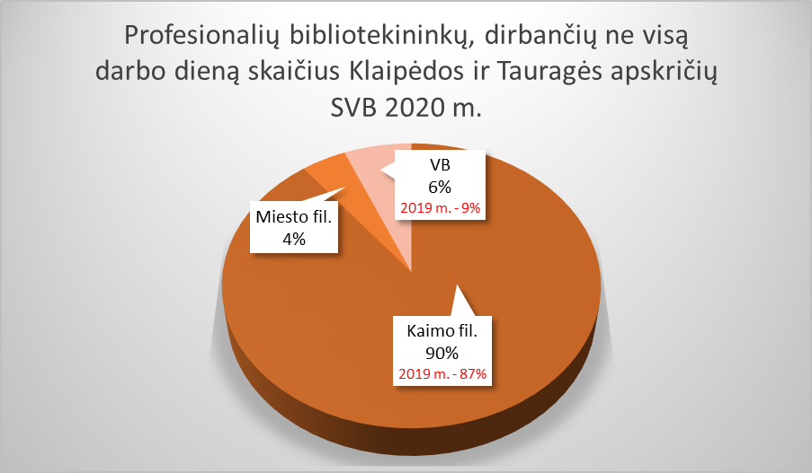
4.1. KLAIPĖDOS IR TAURAGĖS APSKRIČIŲ SAVIVALDYBIŲ VIEŠŲJŲ BIBLIOTEKŲ PERSONALAS 2020 M.

Eil. Nr. | Savivaldybių viešosios bibliotekos | Etatų skaičius SVB | Darbuotojų skaičius |  |  |  | Iš jų: profesionalių bibliotekininkų |  |  |  |  | Profesionalių bibliotekininkų,
 |  |  | Iš viso SVB | VB | Miesto fil. | Kaimo fil. | Etatų skaičius SVB | Darbuotojų skaičius |  |  |  | dirbančių ne visą darbo dieną skaičius
 |  |  |  |  |  |  |  | Iš viso | VB | Miesto fil. | Kaimo fil. | Iš viso | VB | Miesto fil. | Kaimo fil.
I. Klaipėdos apskritis
1. | Klaipėdos m. | 74.00 | 83 | 52 | 31 | x | 56.00 | 57 | 26 | 31 | x | 2 | 0 | 2 | x
2. | Klaipėdos r. | 56.00 | 57 | 30 | 3 | 24 | 43.50 | 44 | 19 | 2 | 23 | 8 | 0 | 0 | 8
3. | Kretingos r. | 51.29 | 49 | 27 | 2 | 20 | 39.00 | 42 | 20 | 2 | 20 | 9 | 0 | 0 | 9
4. | Neringos m. | 10.50 | 14 | 9 | 5 | x | 7.50 | 8 | 5 | 3 | x | 1 | 1 | 0 | x
5. | Palangos m. | 25.40 | 27 | 27 | x | x | 20.50 | 22 | 22 | x | x | 2 | 2 | x | x
6. | Skuodo r. | 36.00 | 37 | 22 | 1 | 14 | 31.00 | 32 | 17 | 1 | 14 | 5 | 0 | 0 | 5
7. | Šilutės r. | 62.50 | 64 | 33 | x | 31 | 48.75 | 55 | 24 | x | 31 | 14 | 0 | x | 14
Iš viso: |  | 315.69 | 331 | 200 | 42 | 89 | 246.25 | 260 | 133 | 39 | 88 | 41 | 3 | 2 | 36
Vidutiniškai vienoje bibliotekoje: |  | 45.10 | 47 | 29 | 8 | 22 | 35.18 | 37 | 19 | 8 | 22 | 6 | 0.4 | 0.4 | 9
II. Tauragės apskritis
1. | Jurbarko r. | 47.50 | 53 | 25 | 2 | 26 | 33.75 | 41 | 15 | 2 | 24 | 18 | 0 | 2 | 16
2. | Pagėgių sav. | 14.00 | 17 | 9 | x | 8 | 12.50 | 15 | 7 | x | 8 | 9 | 1 | x | 8
3. | Šilalės r. | 36.00 | 45 | 22 | x | 23 | 29.00 | 37 | 14 | x | 23 | 18 | 1 | x | 17
4. | Tauragės r. | 61.00 | 61 | 32 | 5 | 24 | 52.50 | 52 | 24 | 4 | 24 | 9 | 1 | 0 | 8
Iš viso: |  | 158.50 | 176 | 88 | 7 | 81 | 127.75 | 145 | 60 | 6 | 79 | 54 | 3 | 2 | 49
Vidutiniškai vienoje bibliotekoje: |  | 39.63 | 44 | 22 | 4 | 20 | 31.94 | 36 | 15 | 3 | 20 | 14 | 1 | 1 | 12
Iš viso Klaipėdos ir Tauragės apskrityse: |  | 474.2 | 507 | 288 | 49 | 170 | 374.00 | 405 | 193 | 45 | 167 | 95 | 6 | 4 | 85
Vidutiniškai vienoje bibliotekoje Klaipėdos ir Tauragės apskrityse: |  | 43.1 | 46.1 | 26.2 | 7.0 | 21.3 | 34.00 | 36.8 | 17.5 | 6.4 | 20.9 | 8.6 | 1.2 | 2 | 10.6

4.2. Išsilavinimas
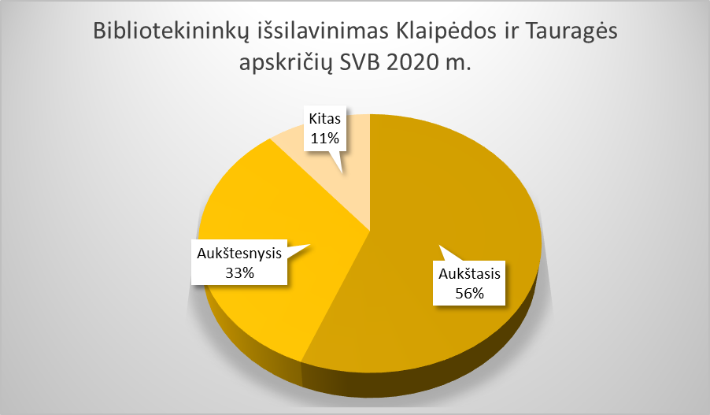
4.2. KLAIPĖDOS IR TAURAGĖS APSKRIČIŲ SAVIVALDYBIŲ BIBLIOTEKININKŲ IŠSILAVINIMAS IR KVALIFIKACIJA 2020 M.

Eil. Nr. | Savivaldybių viešosios bibliotekos | Aukštasis |  |  |  |  |  |  |  | Aukštesnysis |  |  |  |  |  |  |  | Kitas
 |  | Iš viso |  |  |  | Iš jų: bibliotekinis |  |  |  | Iš viso |  |  |  | Iš jų: bibliotekinis |  |  |  | Iš viso | VB | Miesto fil. | Kaimo fil.
 |  | Iš viso | VB | Miesto fil. | Kaimo fil. | Iš viso | VB | Miesto fil. | Kaimo fil. | Iš viso | VB | Miesto fil. | Kaimo fil. | Iš viso | VB | Miesto fil. | Kaimo fil.
I. Klaipėdos apskritis
1. | Klaipėdos m. | 51 | 35 | 16 | x | 30 | 16 | 14 | x | 26 | 11 | 15 | x | 16 | 2 | 14 | x | 6 | 6 | 0 | x
2. | Klaipėdos r. | 32 | 18 | 2 | 12 | 10 | 7 | 1 | 2 | 19 | 8 | 0 | 11 | 9 | 3 | 0 | 6 | 6 | 4 | 1 | 1
3. | Kretingos r. | 27 | 19 | 0 | 8 | 10 | 7 | 0 | 3 | 16 | 5 | 1 | 10 | 9 | 5 | 1 | 3 | 6 | 3 | 1 | 2
4. | Neringos m. | 6 | 4 | 2 | x | 0 | 0 | 0 | x | 4 | 3 | 1 | x | 2 | 1 | 1 | x | 4 | 2 | 3 | x
5. | Palangos m. | 18 | 18 | x | x | 10 | 10 | x | x | 8 | 8 | x | x | 4 | 4 | x | x | 1 | 1 | x | x
6. | Skuodo r. | 17 | 12 | 0 | 5 | 5 | 3 | 0 | 2 | 18 | 9 | 1 | 8 | 14 | 7 | 1 | 6 | 2 | 1 | 0 | 1
7. | Šilutės r. | 44 | 25 | x | 19 | 13 | 8 | x | 5 | 11 | 4 | x | 7 | 7 | 3 | x | 4 | 9 | 4 | x | 5
Iš viso: |  | 195 | 131 | 20 | 44 | 78 | 51 | 15 | 12 | 102 | 48 | 18 | 36 | 61 | 25 | 17 | 19 | 34 | 21 | 5 | 9
II. Tauragės apskritis
1. | Jurbarko r. | 22 | 11 | 0 | 11 | 8 | 4 | 0 | 4 | 26 | 13 | 2 | 11 | 11 | 6 | 2 | 3 | 5 | 1 | 0 | 4
2. | Pagėgių sav. | 6 | 6 | x | 0 | 2 | 2 | x | 0 | 5 | 1 | x | 4 | 3 | 1 | x | 2 | 6 | 2 | x | 4
3. | Šilalės r. | 28 | 15 | x | 13 | 2 | 2 | x | 0 | 16 | 7 | x | 9 | 8 | 3 | x | 5 | 1 | 0 | x | 1
4. | Tauragės r. | 33 | 20 | 3 | 10 | 9 | 6 | 1 | 2 | 19 | 8 | 2 | 9 | 11 | 5 | 2 | 4 | 9 | 4 | 0 | 5
Iš viso: |  | 89 | 52 | 3 | 34 | 21 | 14 | 1 | 6 | 66 | 29 | 4 | 33 | 33 | 15 | 4 | 14 | 21 | 7 | 0 | 14
Iš viso Klaipėdos ir Tauragės apskrityse: |  | 284 | 183 | 23 | 78 | 99 | 65 | 16 | 18 | 168 | 77 | 22 | 69 | 94 | 40 | 21 | 33 | 55 | 28 | 5 | 23
Vidutiniškai vienoje bibliotekoje Klaipėdos ir Tauragės apskrityse: |  | 25.8 | 16.6 | 3.3 | 9.8 | 9.0 | 5.9 | 2.3 | 2.3 | 15.3 | 0.0 | 3.1 | 8.6 | 8.5 | 3.6 | 3.0 | 4.1 | 5.0 | 2.5 | 0.7 | 2.9

4.3. Veiklos efektyvumas
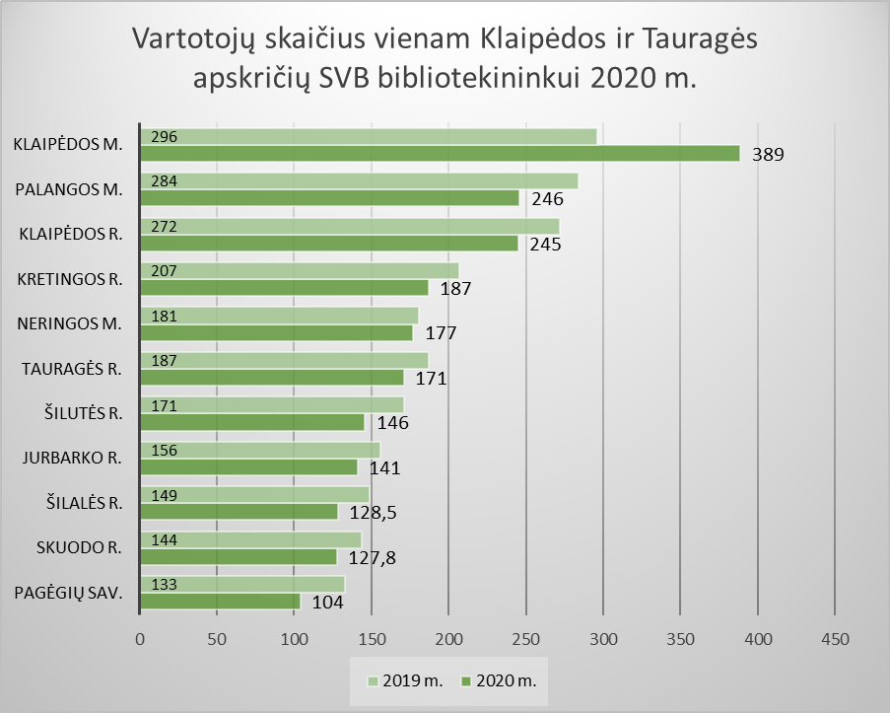
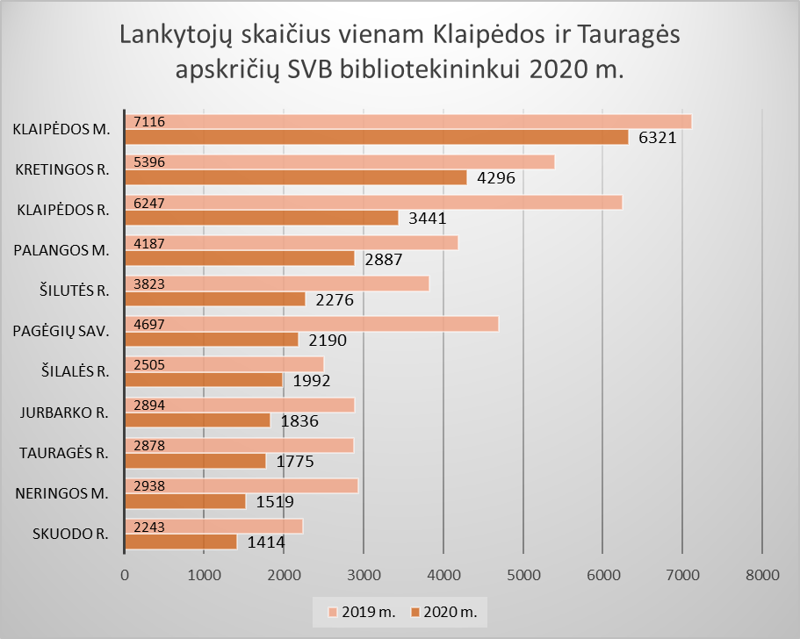
4.3. KLAIPĖDOS IR TAURAGĖS APSKRIČIŲ SAVIVALDYBIŲ VIEŠŲJŲ BIBLIOTEKŲ DARBUOTOJŲ VEIKLOS EFEKTYVUMAS 2020 M.

Eil. Nr. | Savivaldybių viešosios bibliotekos | Vartotojų skaičius vienam bibliotekininkui |  |  |  | Lankytojų skaičius vienam bibliotekininkui |  |  |  | Dokumentų išduotis vienam bibliotekininkui (fiz. vnt.)

 |  | Iš viso SVB | VB | Miesto fil. | Kaimo fil. | Iš viso SVB | VB | Miesto fil. | Kaimo fil. | Iš viso SVB | VB | Miesto fil. | Kaimo fil.
I. Klaipėdos apskritis
1. | Klaipėdos m. | 389 | 214 | 536 | x | 6321 | 3647 | 8564 | x | 10174 | 6488 | 13266 | x
2. | Klaipėdos r. | 245 | 174 | 313 | 298 | 3441 | 1684 | 5143 | 4744 | 4894 | 2412 | 7792 | 6692
3. | Kretingos r. | 187 | 191 | 272 | 176 | 4296 | 5862 | 3490 | 2810 | 3936 | 3147 | 8296 | 4289
4. | Neringos m. | 177 | 160 | 206 | x | 1519 | 1216 | 2023 | x | 2642 | 1856 | 3952 | x
5. | Palangos m. | 246 | 246 | x | x | 2887 | 2887 | x | x | 4586 | 4586 | x | x
6. | Skuodo r. | 127.8 | 85 | 209 | 174 | 1414 | 1009 | 2328 | 1840 | 3204 | 1919 | 4490 | 4674
7. | Šilutės r. | 146 | 119 | x | 167 | 2276 | 1325 | x | 3012 | 3006 | 1888 | x | 3871
Iš viso: |  | 1520 | 1189 | 1535 | 815 | 22153 | 17630 | 21548 | 12406 | 32443 | 22297 | 37795 | 19527
Vidutiniškai vienoje bibliotekoje: |  | 217 | 170 | 307 | 204 | 3165 | 2519 | 4310 | 3102 | 4635 | 3185 | 7559 | 4882
II. Tauragės apskritis
1. | Jurbarko r. | 141 | 143 | 145 | 138 | 1836 | 1428 | 2964 | 1997 | 3109 | 2231 | 3572 | 3619
2. | Pagėgių sav. | 104 | 79 | x | 127 | 2190 | 2806 | x | 1651 | 2298 | 1154 | x | 3299
3. | Šilalės r. | 128.5 | 107 | x | 142 | 1992 | 2673 | x | 1578 | 2592 | 2203 | x | 2830
4. | Tauragės r. | 171 | 138 | 240 | 193 | 1775 | 1617 | 1934 | 1907 | 2789 | 2612 | 2246 | 3056
Iš viso: |  | 544 | 467 | 384 | 600 | 7793 | 8524 | 4897 | 7132 | 10788 | 8200 | 5818 | 12804
Vidutiniškai vienoje bibliotekoje: |  | 136 | 117 | 192 | 150 | 1948 | 2131 | 2449 | 1783 | 2697 | 2050 | 2909 | 3201
Iš viso Klaipėdos ir Tauragės apskrityse: |  | 2064 | 1656 | 1920 | 1414 | 29946 | 26154 | 26445 | 19539 | 43231 | 30497 | 43613 | 32330
Vidutiniškai vienoje bibliotekoje Klaipėdos ir Tauragės apskrityse: |  | 188 | 151 | 274 | 177 | 2722 | 2378 | 3778 | 2442 | 3930 | 2772 | 6230 | 4041

